站内信发金币奖励新增限制
站内信发金币奖励新增限制-测试用例 |  |  |  |  | 测试总数量 | 2
测试平台 | 服务端 |  | 测试日期 |  | Pass | 2
系统&版本 |  |  | 最后更新 |  | Fail | 0
文档编写人 |  |  | 文档测试人 |  | N/A | 0
策划负责人 |  |  | 审阅人员
参考档

ID | 用例名称 | 所属模块 | 前置条件 | 步骤描述 | 预期结果 | 执行结果 | 图片 | 备注
1 | 新增“站内信发送金币上限”验证 | 系统设置/权限/操作授权 |  | 选择任一权限分组，点击操作授权 | 新增：【站内信发送金币上限】输入框，初始预设为0（0为不限制），放在人工转账金额后面 | Pass | 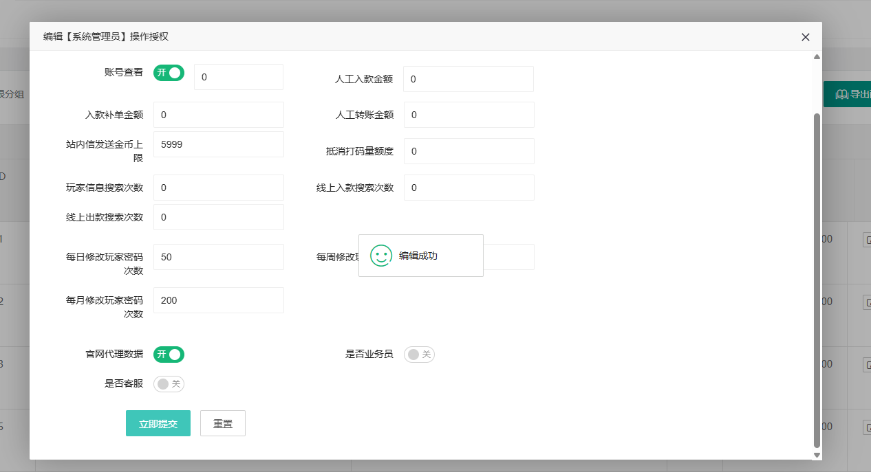
 |  |  |  | 1、选择任一权限分组，点击操作授权 2、站内信发送金币上限为空，保存 | 保存成功，站内信发送金币上限显示0
 |  |  |  | 1、选择任一权限分组，点击操作授权 2、站内信发送金币上限输入0-9999999999（十位数），保存 | 保存成功，小数时后端直接向下取整
 |  |  |  | 1、选择任一权限分组，点击操作授权 2、站内信发送金币上限输入大于9999999999（十位数）的整数/负数，保存 | 保存失败
 |  |  |  | 1、选择任一权限分组，点击操作授权 2、站内信发送金币上限输入字母/汉字/非法字符等等 | 无法输入
2 | 发送站内信验证 | 运营活动/站内信 |  | 1、操作授权下，该后台账号权限下站内信发送金币上限为5999 2、今日第一次选择发送站内信/编辑，收件方选择三个玩家uid，附件输入2000，其它信息正常编辑，保存 | 提示：发送金币超上限，请联系主管 | Pass |  | 1、有多个权限时，站内信发送金币上限取多个权限值最大值 2、有多个权限时需要先给用户授权，再去操作授权下编辑站内信发送金币上限
 |  |  |  | 1、操作授权下，该后台账号权限下站内信发送金币上限为6000 2、今日第一次选择发送站内信/编辑，收件方选择三个玩家uid，附件输入2000，其它信息正常编辑，保存 | 1、保存成功 2、登录玩家账号成功收到站内信
 |  |  |  | 1、操作授权下，该后台账号权限下站内信发送金币上限从6000改为12000 2、今日第二次选择发送站内信/编辑，玩家批量导入，玩家1金币1999、玩家2金币2000、玩家3金币2002，其它信息正常编辑，保存 | 提示：发送金币超上限，请联系主管
 |  |  |  | 1、操作授权下，该后台账号权限下站内信发送金币上限从6000改为12000 2、今日第二次选择发送站内信/编辑，玩家批量导入，玩家1金币1999、玩家2金币2000、玩家3金币2001，其它信息正常编辑，保存 | 1、保存成功 2、登录玩家账号成功收到站内信
 |  |  |  | 1、操作授权下，该后台账号权限一下站内信发送金币上限为15000、权限二下站内信发送金币上限为16000 2、今日第三次选择发送站内信/编辑，收件方选择三个玩家uid，附件输入2000，其它信息正常编辑，保存 | 提示：发送金币超上限，请联系主管
 |  |  |  | 1、操作授权下，该后台账号权限一下站内信发送金币上限为15000、权限二下站内信发送金币上限为16000 2、今日第三次选择发送站内信/编辑，收件方选择两个玩家uid，附件输入2000，其它信息正常编辑，保存 | 1、保存成功 2、登录玩家账号成功收到站内信
 |  |  |  | 1、操作授权下，该后台账号权限下站内信发送金币上限为非0 2、选择发送站内信/编辑，收件方选择所有玩家，附件输入1000，其它信息正常编辑，保存 | 提示：发送金币超上限，请联系主管
 |  |  |  | 1、操作授权下，该后台账号权限下站内信发送金币上限为0 2、选择发送站内信/编辑，收件方选择所有玩家，附件输入1000，其它信息正常编辑，保存 | 1、保存成功 2、随意登录一个玩家账号成功收到站内信
 |  |  |  | 1、操作授权下，该后台账号权限下站内信发送金币上限为0 2、选择发送站内信/编辑，收件方选择任意几个玩家uid，附件输入1000，其它信息正常编辑，保存 | 1、保存成功 2、登录玩家账号成功收到站内信

